Task1
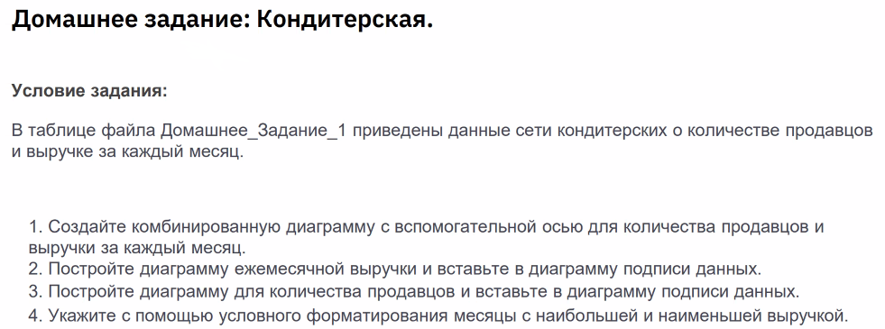
Период | Продавцы | Выручка за период
Январь | 25 | 2,736
Февраль | 21 | 2,210
Март | 28 | 3,005
Апрель | 22 | 2,826
Май | 28 | 3,576
Июнь | 25 | 3,129
Июль | 34 | 3,874
Август | 24 | 2,665
Сентябрь | 28 | 2,833
Октябрь | 23 | 2,425
Ноябрь | 24 | 2,550
Декабрь | 30 | 3,150
Выручка Кондитерской

